室内干道导航
室内干道导航
类别 | 能力描述 | 图示 | 160版本能力 | 251230 | 风险提示
通用信息 | 支持的建图面积（单位：m2） |  | 100,000
 | 支持的建图里程（单位：m） |  | 2500
 | 无几何特征走廊长度（单位：m） | 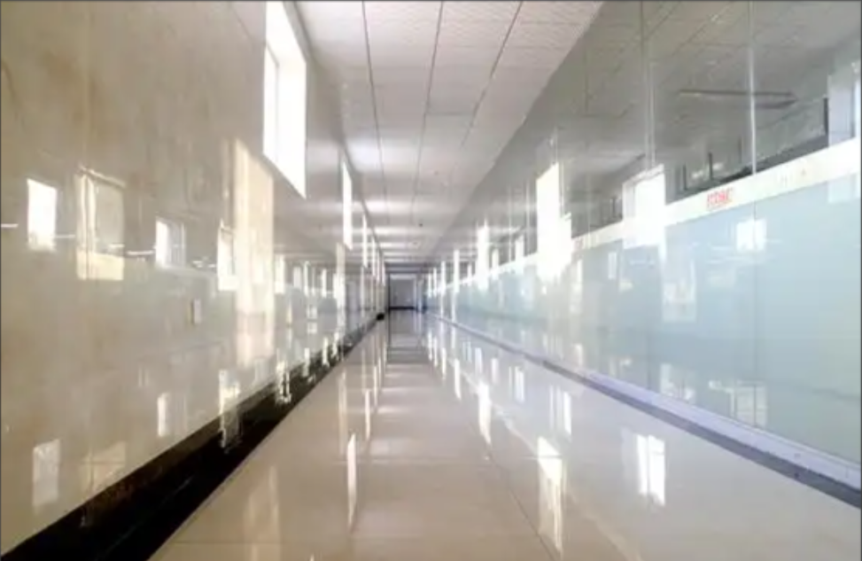 | 15m |  | 纯平的墙面和天花板，且不能贴高反
 | 自动开合的卷帘门/仓库门的最大数量 |  | 1
 | 大面积水雾 |  | 不支持
 | 大量粉尘，灰尘 |  | 不支持
 | 斜坡度数（°） |  | 5°
 | 斜坡长度（单位：m） |  | 10
 | 地面是否有沙土，水，冰块等易打滑材料 |  | 不支持
 | 单侧玻璃 |  | 支持
 | 玻璃双侧路径，面积较大的窗户（路径上，水平遮挡率<90°，垂直遮挡率<45°） |  | 支持
充电区 | 侧边充电配备光电对射 |  | 必备
 | Q车（地充） |  | 横向：±20mm | 横向：±20mm
顶部特征 | 建筑物的天花板/顶棚等不存在但侧向建筑存在 |  | 支持
 | 天花板全部镜面反射 |  | 不支持
 | 天花板玻璃面积度数占比 （车辆处于正下方时行程的角度） |  | 45°
 | 天花板距离雷达的最低高度（单位：m） | 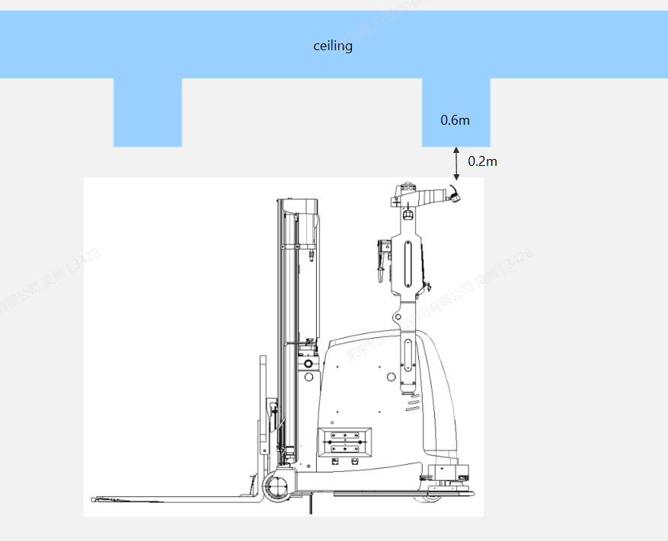 | 0.2 |  |  | 线库补
 | --（子问题）与车辆前进方向所形成的覆盖长度（单位：m） |  | 0.6
 | 天花板距离雷达的最高高度（单位：m） |  | 20
 | 天花板多个方向的特征不存在 （整体光滑平坦，少管道或者少梁柱） |  | 不支持
侧向特征 | 过门墙厚(width) | 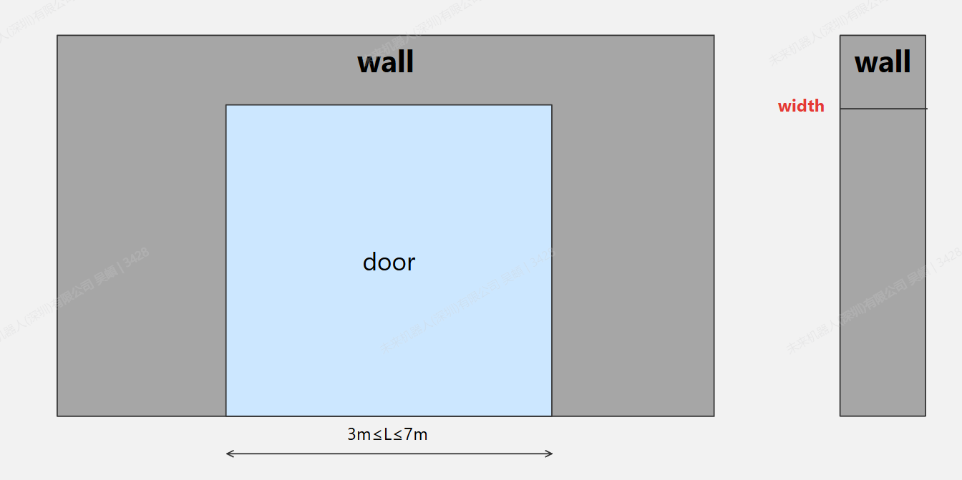 | >15cm
 | 墙壁是密集孔洞墙 |  | 不支持
 | 墙壁产生大面积镜面反射 （镜子与抛光不锈钢） |  | 不支持
 | 大面积软布/窗帘（随风动） |  | 不支持
精准对接 | 叉车进行固定路径放货(固定放货法) |  | 支持
 | --多车一致性要求（单位：cm) (P\ST\SL)-满载 |  | ±3
 | --多车一致性要求（单位：cm) (E\R\Q)-满载 |  | ±4
 | 进行固定路径取货（盲插） |  | 支持
 | --多车一致性要求（单位：cm) (P\ST\SL)-空载 |  | ±2
 | --多车一致性要求（单位：cm) (E\R\Q)-空载 |  | ±3

